Blad1
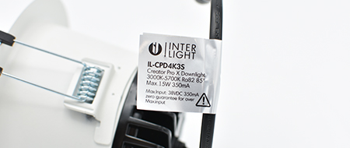
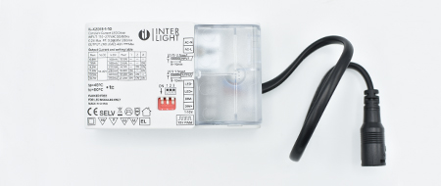

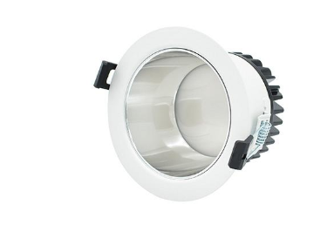
Lumen output calculator

Onze dipswitch drivers bieden je de mogelijkheid om de lichtoutput van je spot aan te passen. Met deze tool kan je heel eenvoudig bepalen wat de lichtopbrengst van je spot is bij een bepaalde driver instelling óf welke instelling je moet kiezen om de gewenste lichtoutput te krijgen.

LUMEN OUTPUT BEREKENEN
Maximaal aantal lumen van het armatuur | Maximale mA armatuur | Ingestelde mA waarde | Lumen output
Zie de waarde op onze website of de verpakking. | Bekijk de waarde op onze website of op het armatuur. | Geef de ingestelde waarde van de driver aan.
Vul in | Vul in | Vul in | #VALUE!

GEWENSTE LUMENOUTPUT BEREKENEN
Gewenste lumenoutput | Maximaal aantal lumen van het armatuur | Maximale mA armatuur | Ingestelde mA waarde
Voer de gewenste lumoutput in | Zie de waarde op onze website of de verpakking. | Bekijk de waarde op onze website of op het armatuur.
Vul in | Vul in | Vul in | #VALUE!

Op onze website en op het label van de downlight vind je de maximale mA waarde die het armatuur aan kan. De levensduur van het armatuur is gebaseerd op deze waarde. Gebruik je een lagere mA waarde dan zal je armatuur langer mee gaan! |  | Op onze website en op de bovenkant van de driver vind je een tabel met mA waarden die je met behulp van de dipswitches kan instellen.

